Лист1
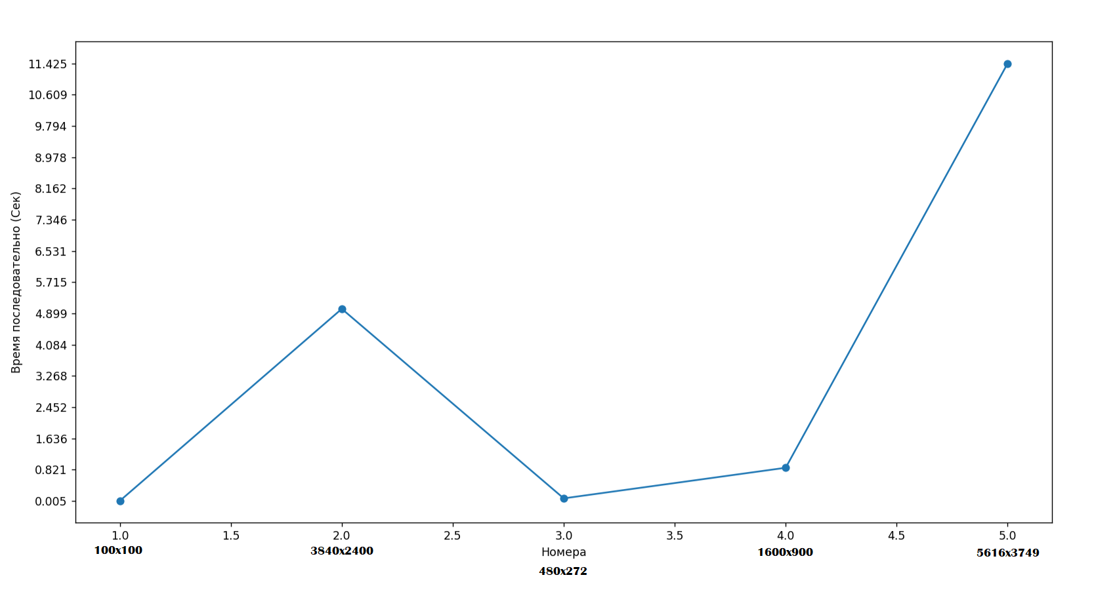
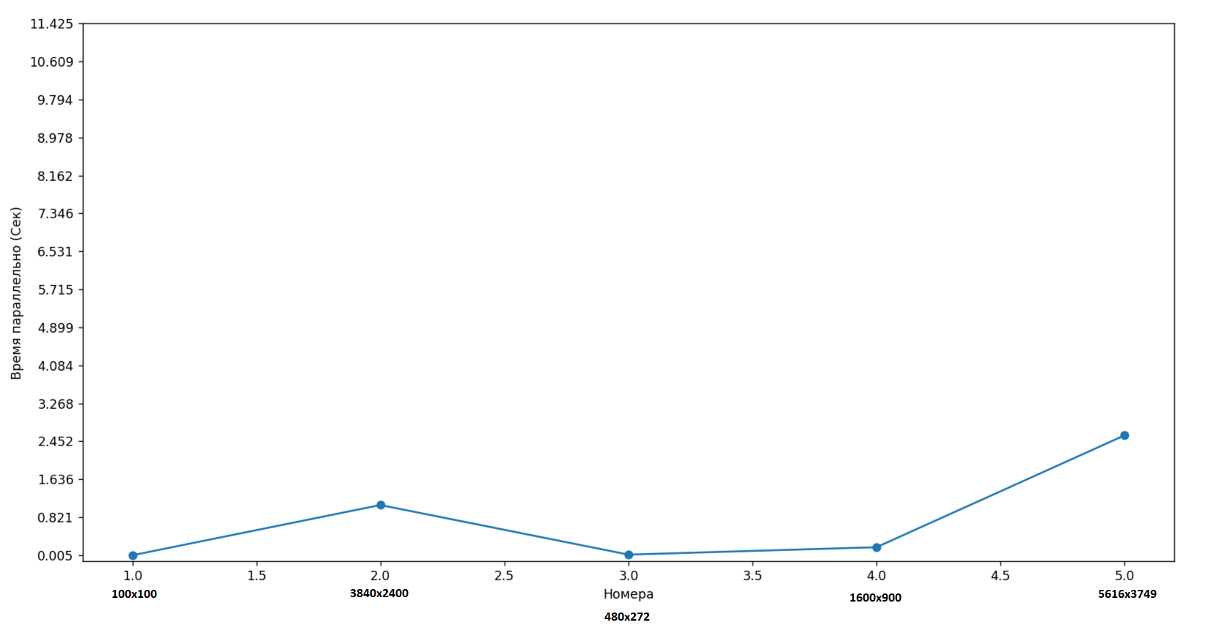
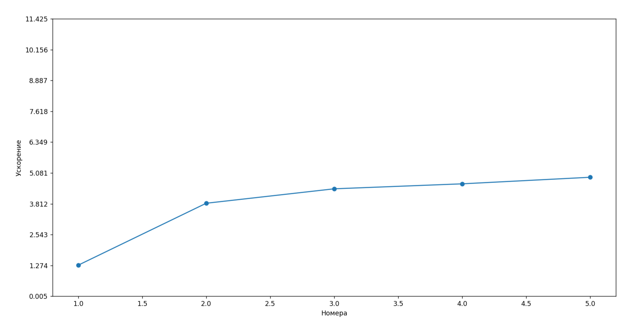
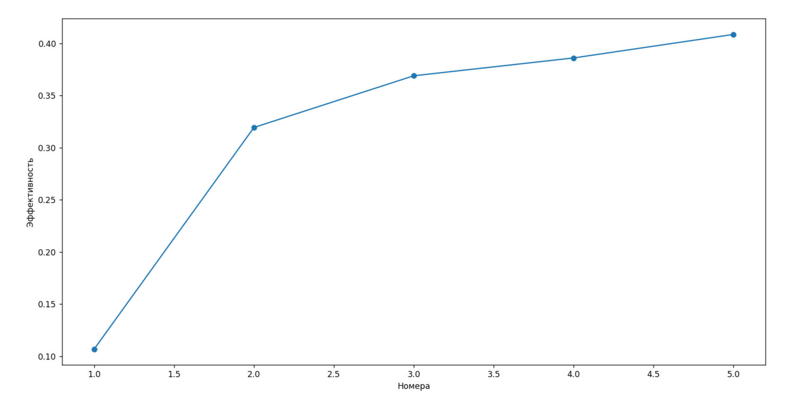

Размер изображения | Исходная картинка | Время обработки (последовательно) Сек | Время обработки (параллельно) Сек | Обработанная картинка
 |  | 0.005 | 0.0039

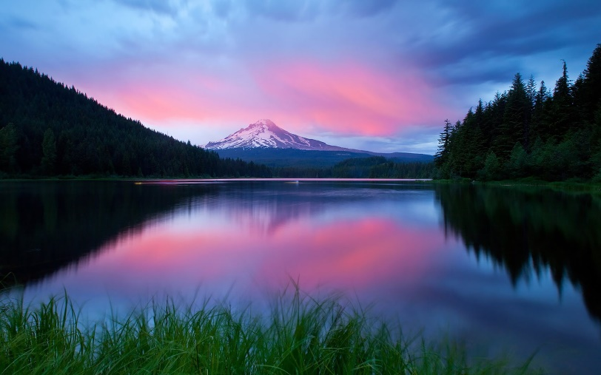

 |  | 5.018 | 1.0083

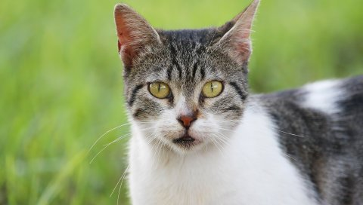

 |  | 0.069 | 0.018

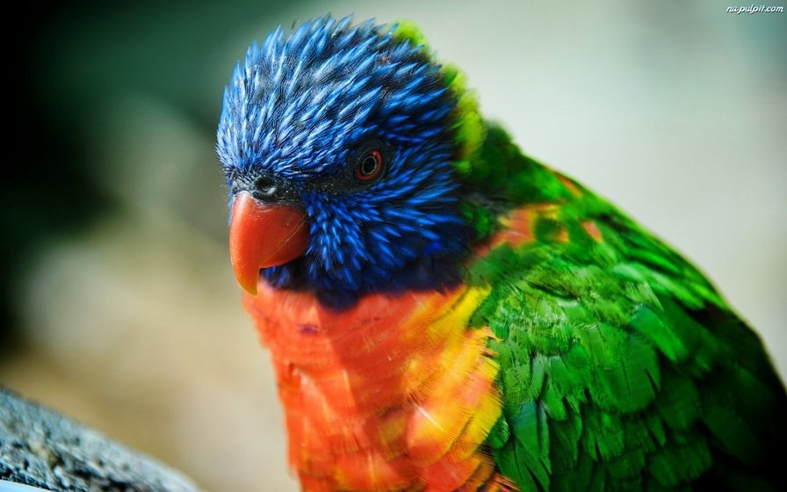
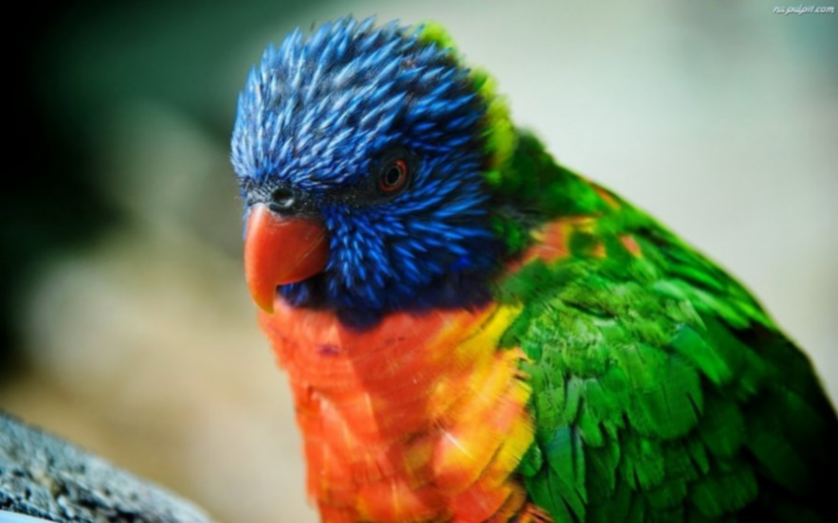
 |  | 0.868 | 0.1771

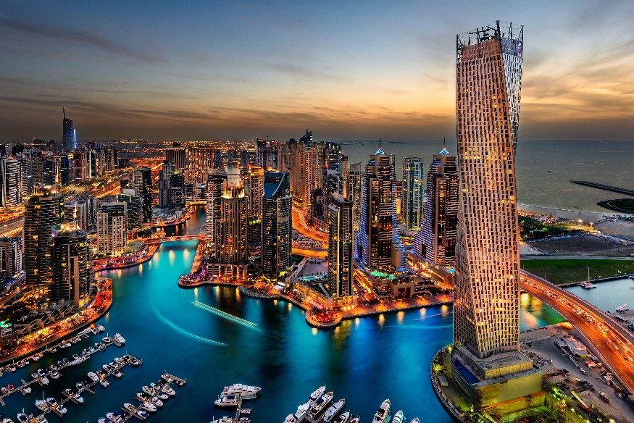

 |  | 11.425 | 2.580

